Sheet1
 | NARUČITELJ: | SUVLASNICI ZGRADE IVANA KUKULJEVIĆA 15

 | GRAĐEVINA: | STAMBENA ZGRADA

 | ADRESA: | IVANA KUKULJEVIĆA 15, 20000 DUBROVNIK

 | TROŠKOVNIK

 | POPRAVAK DIJELA FASADE
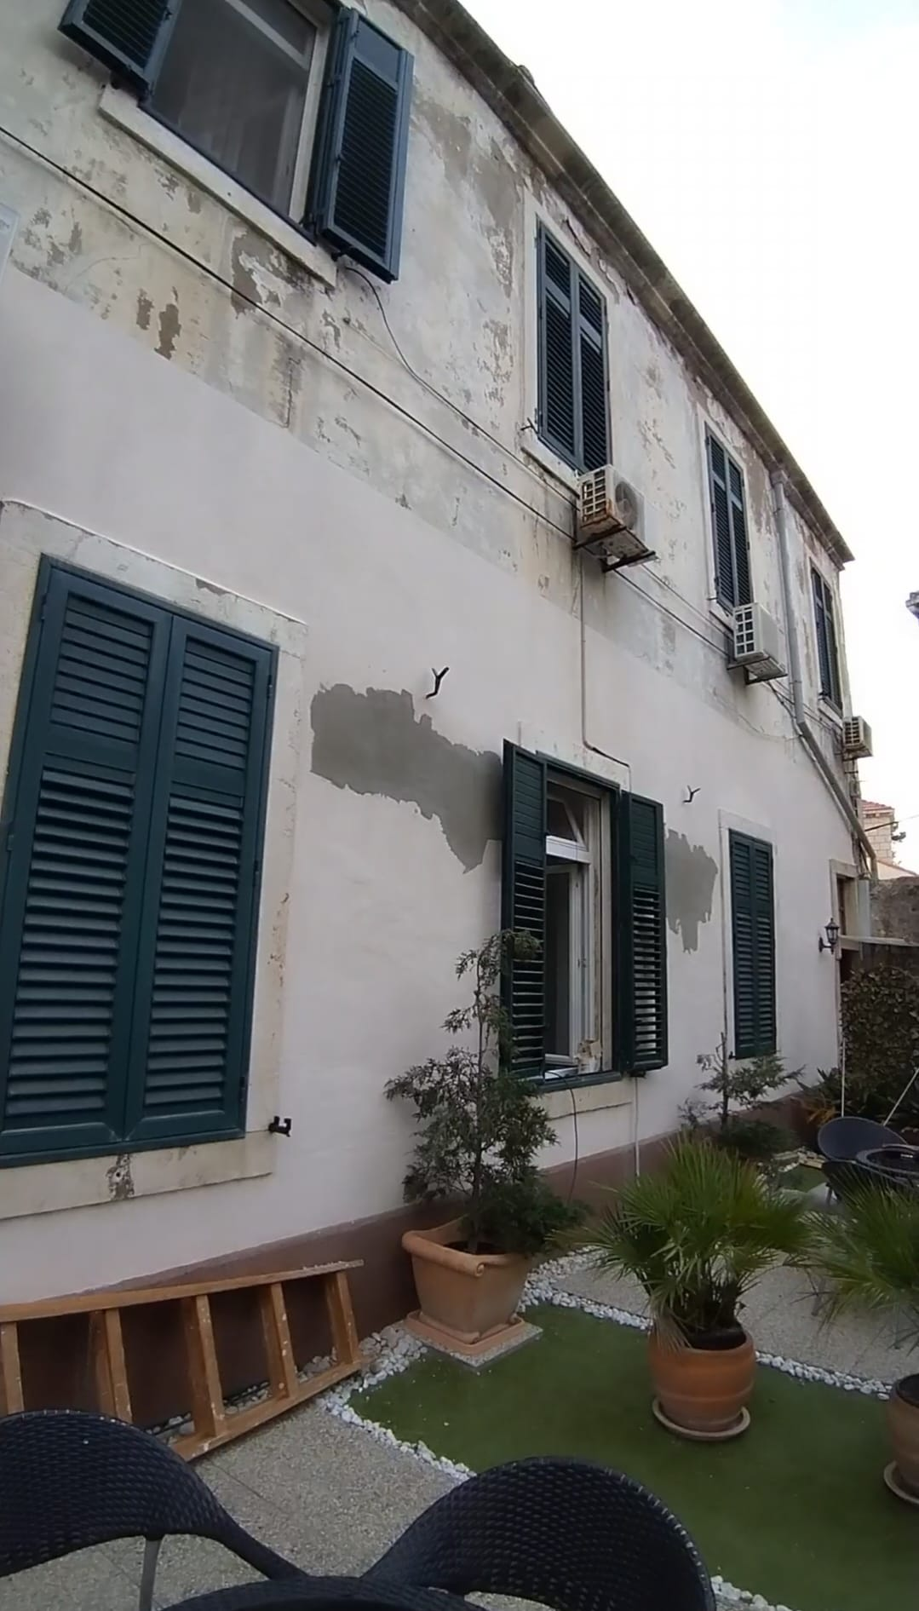

 | Dubrovnik, siječanj 2024. god

 | OPĆI UVJETI UZ TROŠKOVNIK Cijene upisane u ovaj troškovnik sadrže svu odštetu za pojedine radove i dobave u odnosnimstavkama troškovnika i to u potpuno dogotovljenom stanju, tj. sav rad, naknadu za alat, materijal, sve pripreme, sporedne i završne radove, horizontalne i vertikalne prijenose i prijevoze, postavu i skidanje potrebnih skela i razupora, sve sigurnosne mjere po odredbama HTZ mjera i slično. Pod unesenim cijenama podrazumijeva se također i sva zakonska davanja, kao i pomoć kod izvedbe obrtničkih radova. Sav materijal koji se upotrebljava mora odgovarati postojećim tehničkim propisima i normama. Ukoliko se upotrebljava materijal za koji ne postoji odgovarajući standard, njegovu kvalitetutreba dokazati odgovarajućim atestima. Davanjem ponude izvoditelj se obvezuje da će pravovremeno nabaviti sav materijal. U slučaju nemogućnosti nabave opisanog materijala tijekom izvođenja radova, za svaku će se izmjenu prikupiti ponude i u prisutnosti predstavnika suvlasnika i Domouprave Dubrovnik d.o.o. odabrati najpovoljnija. Ukoliko opis pojedine stavke dovodi izvoditelja u nedoumicu o načinu izvedbe ili kalkulacije cijena, treba pravovremeno tražiti objašnje

r.br. | Kratki opis troškovničke stavke | jed. mj. | količina | cijena | iznos

1. | Dobava i postava pročeljne skele. Svi radovi oko postave, razne preinake (prepravci) i demontaža i odvoz pročeljne skele uključeni su u jediničnu cijenu.Skelu treba postaviti tako da se nesmetano može pristupiti svim pročeljnim elementima. Širina skele je od 80cm do 90cm, a montira se na nužnoj udaljenosti od pročelja za nesmetano odvijanje radova. skela mora biti propisno popođena i ukrućena prema svim važećim propisima zaštite na radu i hrvatskim normama, a sigurna za prolaznike. Skela se montira na svim pročeljima.

 |  | m2 | 125.00

2. | Demontaža limenog vertikalnog oluka. U cijenu uključeno privremeno deponiranje na za to predviđenom mjestu na gradilištu te utovar i odvoz na lokalni deponij.

 |  | m´ | 8.00

3. | Demontaža vanjskih jedinica klima uređaja s prethodnim ispitivanjem njihove funkcionalnosti. Klima uređaje predati vlasnicima do ponovne ugradnje nakon završetka radova na fasadi. U cijenu je uključena ponovna ugradnja i vraćanje u stanje funkcionalnosti.

 |  | kom | 4.00

r.br. | Kratki opis troškovničke stavke | jed. mj. | količina | cijena | iznos

4. | Čišćenje uvale kamenog kanala vodom pod pritiskom kako bi se uklonila prašina i ostale nečistoće. Nakon čišćenja nanijeti prvi sloj Mapelastica ili jednakovrijedno i u njega utopiti alkalno otpornu mrežicu od mikro vlakana. Nakon što se prvi sloj osušio, nanijeti drugi tanki sloj <0,5mm. Površinu zagladiti čvrstom spužvastom gladilicom. U cijenu uključen sav materijal i rad na ugradnji.

 |  | m´ | 16.00

5. | Pregled kompletne fasade, otucanje podbuhlih i dotrajalih dijelova, predviđeno oko 20% površine. Otprašivanje fasade, skupljanje šuta, uvrećavanje, odvoz na deponij uključeni u cijenu.

 |  | m2 | 25.00

6. | Žbukanje zidova pročelja industrijski proizvedenom (paropropusnom) isušujućom žbukom koja je prilagođena za obnovu povijesnih građevina kao MAPE-ANTIQUE ili drugom jednakovrijednom. Prije izvođenja stavke potrebno cijelu površinu grundirati SN vezom. Koristiti cijeli sustav istog proizvođača: preko čiste podloge, natopljene vodom nanosi se prvi sloj (oko 5mm) tipa MAPEANTIQUE RINZAFFO: nanošenje drugog sloja (oko 20mm) žbukanjem grubom isušujućom žbukom MAPEANTIQUE MC: nanošenje mineralne fine završne žbuke SILEXCOLOR TONACHINO (oko 1mm) u boji potpuno usklađeno s bojom okolne žbuke, uz prethodnu obradu podloge SILEXCOLOR PRIMER-om. Završnu boju i obradu žbuke na svim pročeljima treba odobriti nadležni konzervator.

 |  | m2 | 125.00

7. | Dobava i ugradnja novih vertikalnih oluka od bakrenog lima sa svim potrebnim elementima.

 |  | m´ | 8.00

REKAPITULACIJA RADOVA

 | UKUPNO BEZ PDV-a

 | PDV | 25%

 | SVEUKUPNO SA PDV-om:

 |  |  |  | ZA PONUDITELJA:

 | IZRADIO MATEJ GVEROVIĆ

 | ROK ZA IZVOĐENJE RADOVA:

 | GARANCIJA NA RADOVE:

 | GARANCIJA NA UGRAĐENI MATERIJAL:

 | ROK VALJANOSTI PONUDE:

 | BROJ PONUDE:

